Suite de pruebas
Suite de pruebas - Carcesorios
No | Caso de prueba | Prioridad | Precondiciones | Datos de entrada | Pasos | Resultado esperado | Resultado Obtenido | Estado de prueba
HU001 | Registro de usuario | ALTA | 1. Tener instalado un navegador. 2. Tener conexión a internet | 1. Documento 2. Primer nombre 3. segundo nombre 4. primer apellido 5. Segundo apellido 6. correo electronico 7. número de teléfono 8. Dirección | 1. Ingresar a carcesorios 2. Clic en el botón de registrarse 3. Ingresar los datos de entrada 4. Clic en el botón registrar | El usuario logra registrarse correctamente en el sistema | 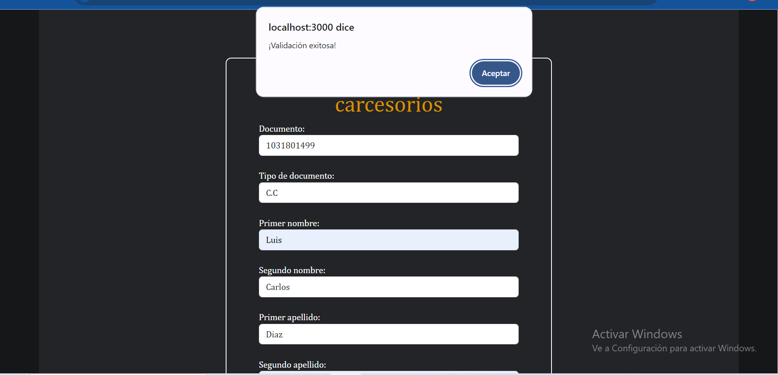 | OK
HU002 | inicio de sesión | ALTA | 1. Tener instalado un navegador. 2. Tener conexión a internet | 1. Correo electronico 2. Contraseña | 1. Ingresar a Carcesorios 2. Clic en el botón de iniciar sesión 3. Ingresar los datos de entrada 4. Clic en el botón de iniciar sesión | El usuario logra iniciar sesión en el sistema | 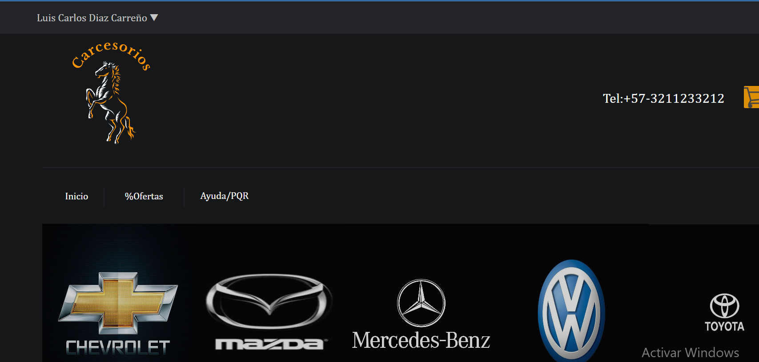 | OK
HU003 | Visualizar las categorias | ALTA | 1. Tener instalado un navegador. 2. Tener conexión a internet | Ninguno | 1. Ingresar a Carcesorios 2. pagina principal | El usuario ingresa al sistema y visualiza las categorias disponibles | 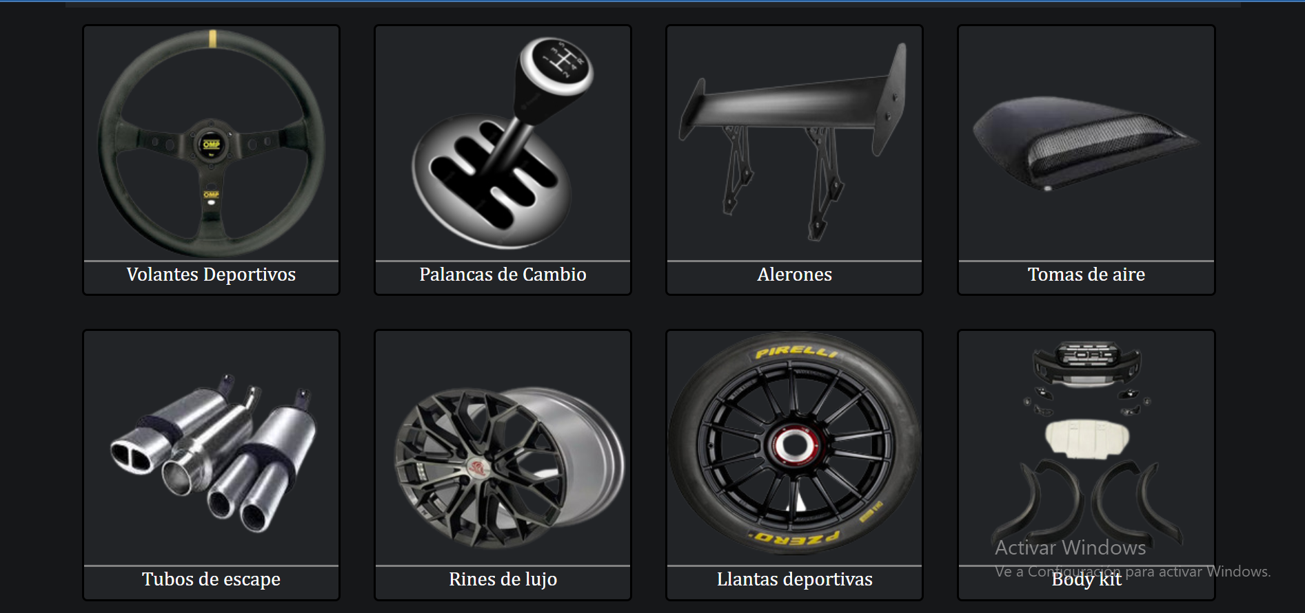 | OK
HU004 | Comprar un producto | ALTA | 1. Tener instalado un navegador. 2. Tener conexión a internet | 1. Stock | 1. Ingresar a Carcesorios 2. Clic en el botón de iniciar sesión 3. Ingresar los datos de entrada 4. Clic en el botón de iniciar sesión 5. Seleccionar un producto 6. Clic en comprar 7. Seleccionar el Stock 8. Clic en confirmar compra | El usuario puede comprar el producto que quiera y este disponible en la página | 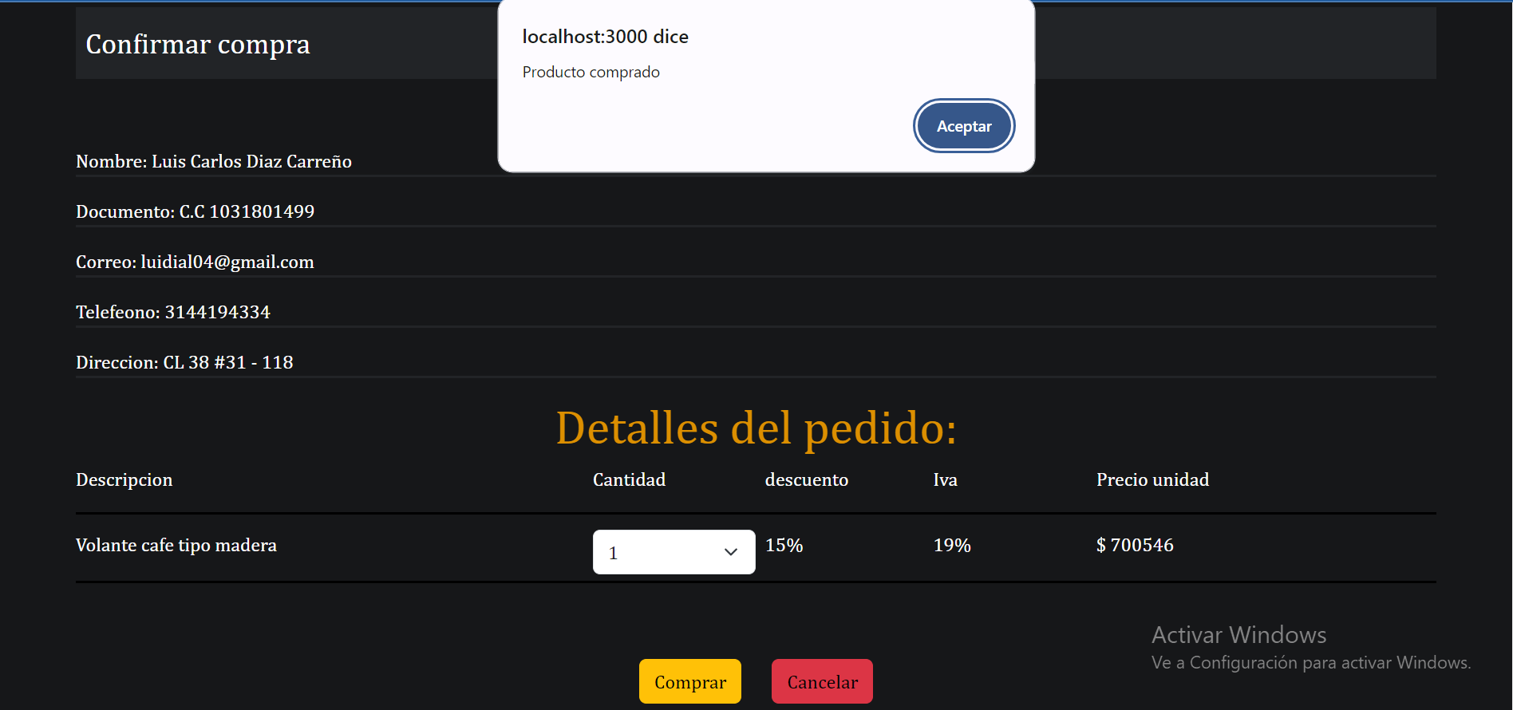 | OK
HU005 | Almacenar productos en el carrito de compras | MEDIA | 1. Tener instalado un navegador. 2. Tener conexión a internet | 1. Producto | 1. Ingresar a Carcesorios 2. Clic en el botón de iniciar sesión 3. Ingresar los datos de entrada 4. Clic en el botón de iniciar sesión 5. seleccionar un producto 6. clic en añadir al carrito | El usuario logra guardar un producto en el carrito de compras | 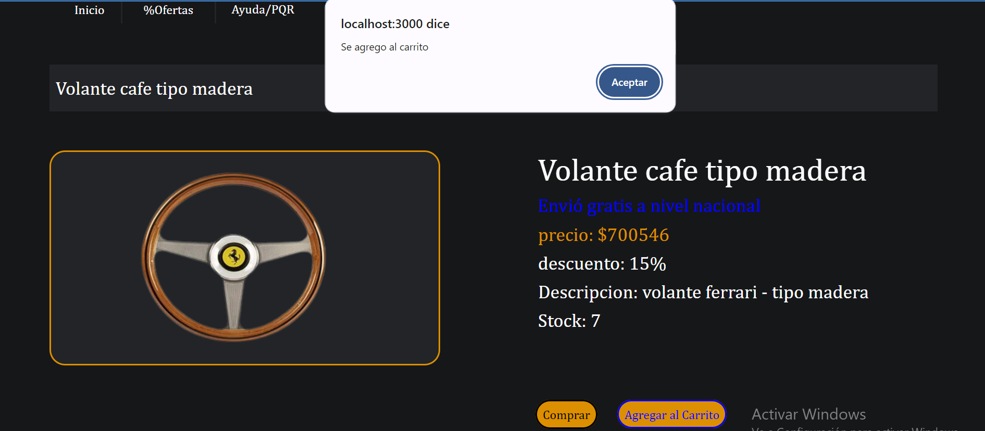 | OK
HU006 | Visualizar los datos de su perfil | MEDIA | 1. Tener instalado un navegador. 2. Tener conexión a internet | Ninguno | 1. Ingresar a Carcesorios 2. Clic en el botón de iniciar sesión 3. Ingresar los datos de entrada 4. Clic en el botón de iniciar sesión 5. Clic en el nombre del cliente 6. clic en perfil | El usuario en su perfil ve los datos con los que se registro | 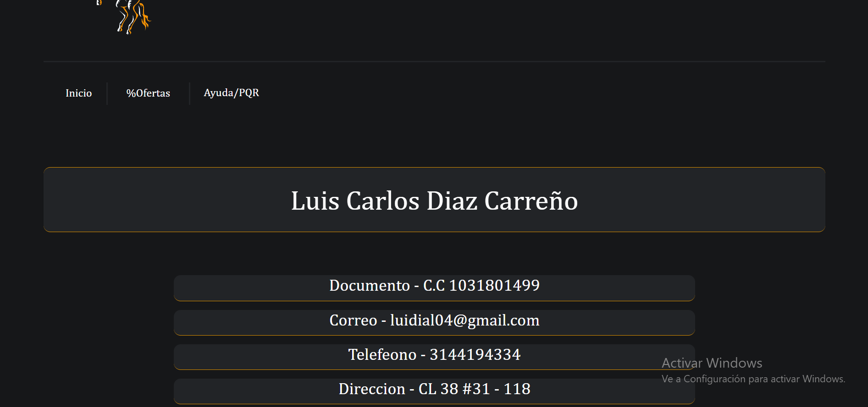 | OK
HU007 | editar los datos del perfil | MEDIA | 1. Tener instalado un navegador. 2. Tener conexión a internet | 1. Primer nombre 2. Segundo nombre 3. Primer apellido 4. Segundo apellido 4. Número de telefóno 5. Dirección | 1. Ingresar a Carcesorios 2. Clic en el botón de iniciar sesión 3. Ingresar los datos de entrada 4. Clic en el botón de iniciar sesión 5. Clic en el nombre del cliente 6. clic en perfil 7. Clic en editar datos 8. Ingresar los datos de entrada 9. Clic en el botón de guardar cambios | El usuario puede editar los datos en su perfil | 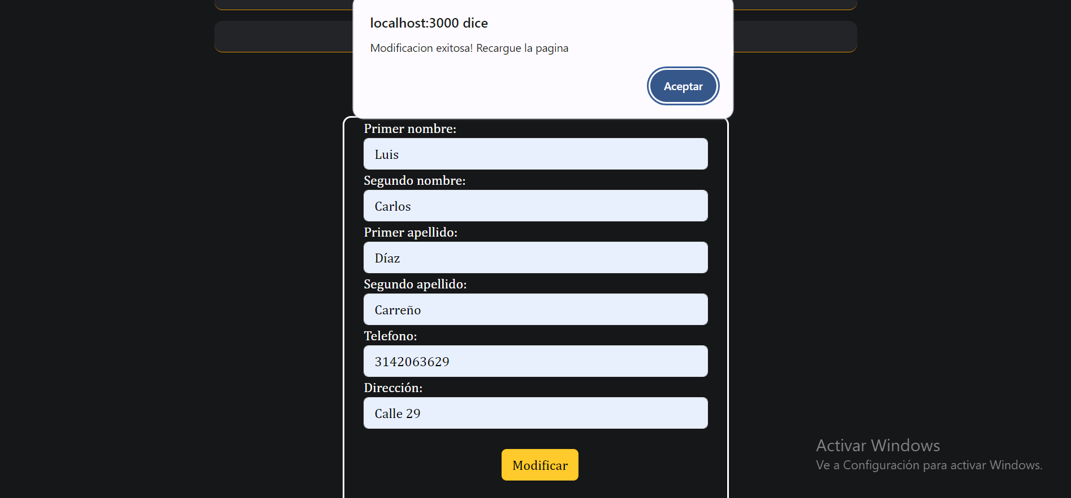 | OK
HU008 | Editar características de un producto | ALTA | 1. Tener instalado un navegador. 2. Tener conexión a internet | 1. Nombre 2. Precio 3. Stock | 1. Ingresar a Carcesorios 2. Clic en el botón de iniciar sesión 3. Ingresar los datos de entrada de administrados 4. Clic en el botón de iniciar sesión 5. Seleccionar un producto 6. Clic en editar producto 7. Ingresar los datos de entrada 8. Clic en guardar cambios | El administrador logra cambiar las caracteristicas de un producto correctamente | 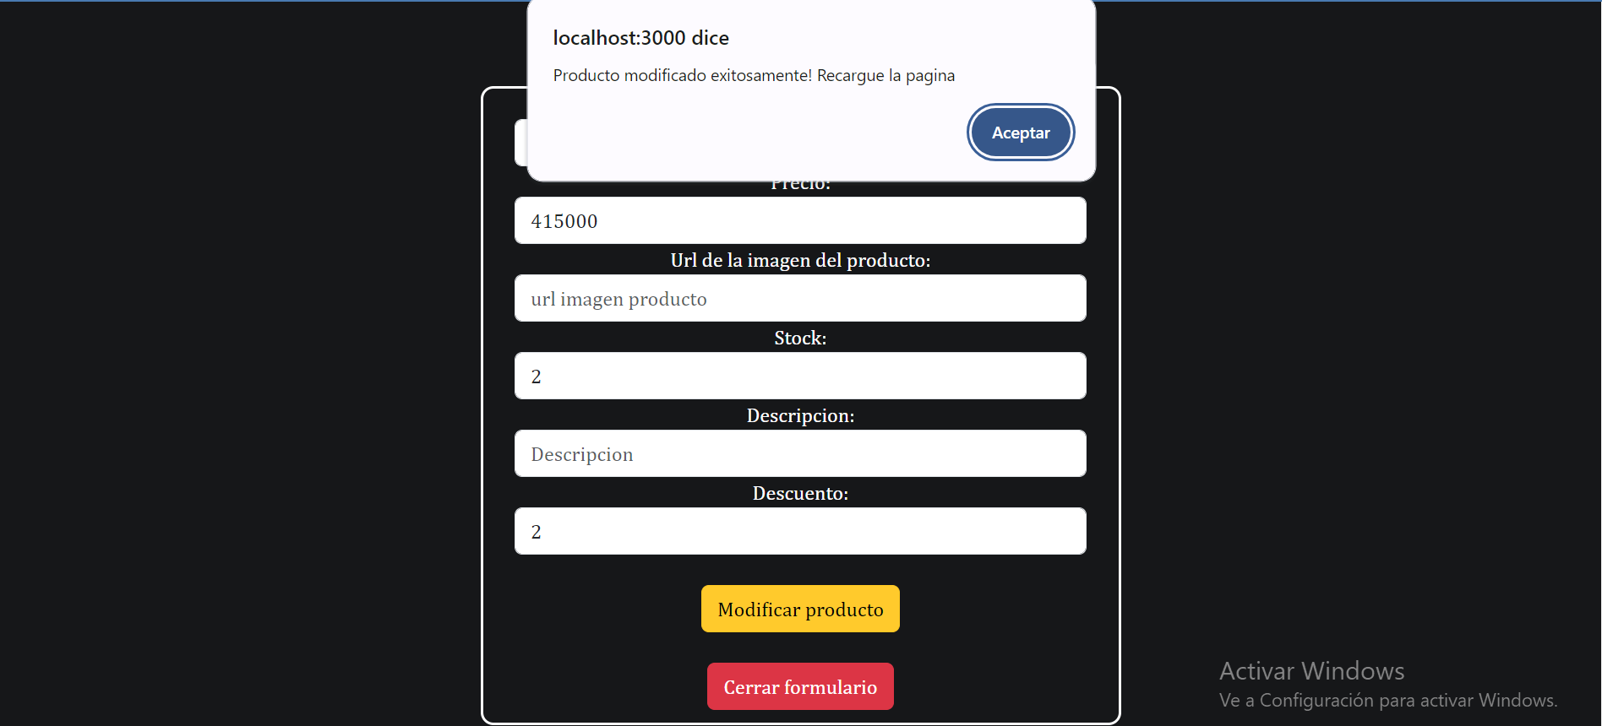 | OK
HU009 | eliminar producto | ALTA | 1. Tener instalado un navegador. 2. Tener conexión a internet | Ninguno | 1. Ingresar a Carcesorios 2. Clic en el botón de iniciar sesión 3. Ingresar los datos de entrada de administrados 4. Clic en el botón de iniciar sesión 5. Seleccionar un producto 6. Clic eliminar producto | El usuario elimina un producto de la base de datos | 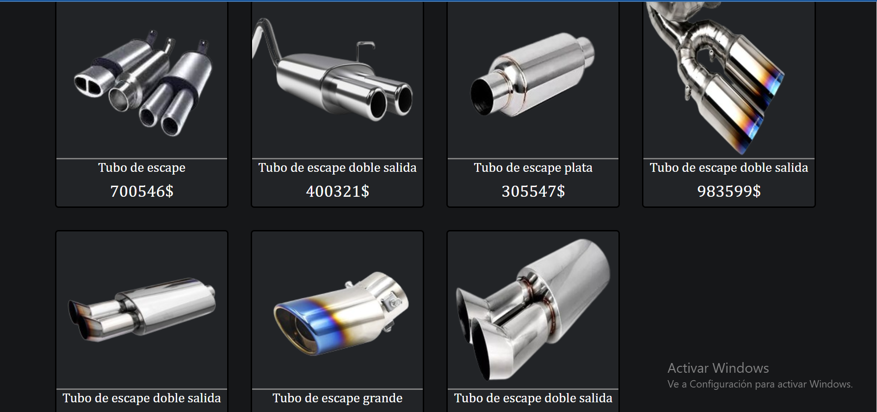 | OK
HU010 | visualizar la lista de usuarios | MEDIA | 1. Tener instalado un navegador. 2. Tener conexión a internet | Ninguno | 1. Ingresar a Carcesorios 2. Clic en el botón de iniciar sesión 3. Ingresar los datos de entrada de administrados 4. Clic en el botón de iniciar sesión 5. Clic en el nombre del administrador 6. Clic en lista de usuarios | El administrador logra ver la lista de los usuarios que se encuentran en el sistema | 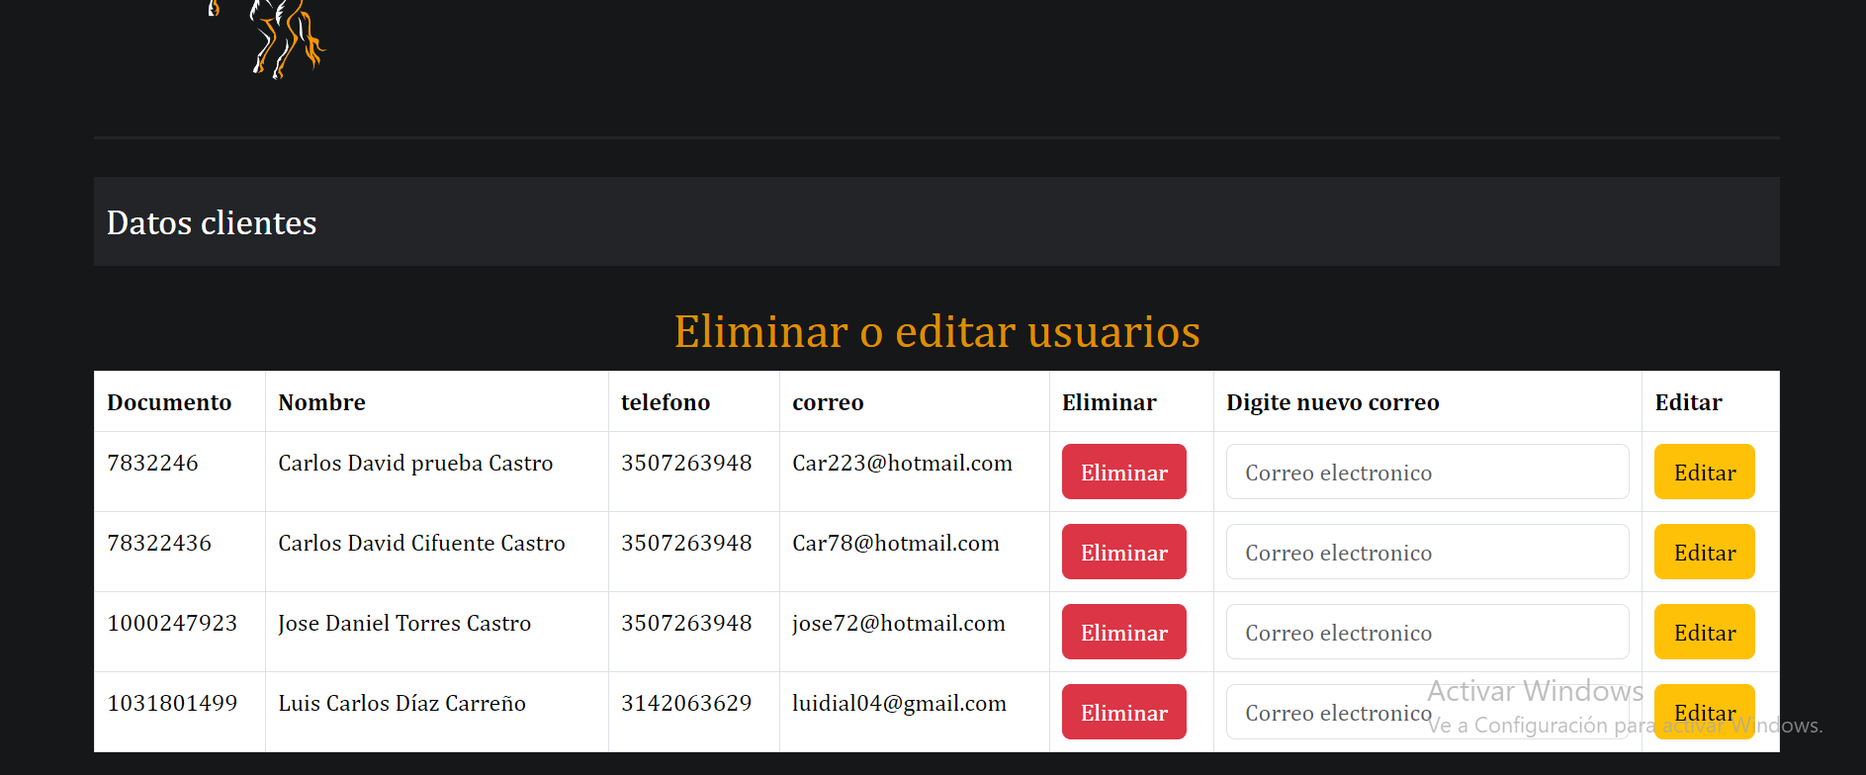 | OK
HU011 | editar el correo de un usuario | MEDIA | 1. Tener instalado un navegador. 2. Tener conexión a internet | 1- Correo electronico | 1. Ingresar a Carcesorios 2. Clic en el botón de iniciar sesión 3. Ingresar los datos de entrada de administrados 4. Clic en el botón de iniciar sesión 5. Clic en el nombre del administrador 6. Clic en lista de usuarios 7. Ingresar los datos de entrada en el espacio del usuario que se piensa actualizar 8. Clic en actualizar. | El administrador cambia correctamente el correo de un usuario | 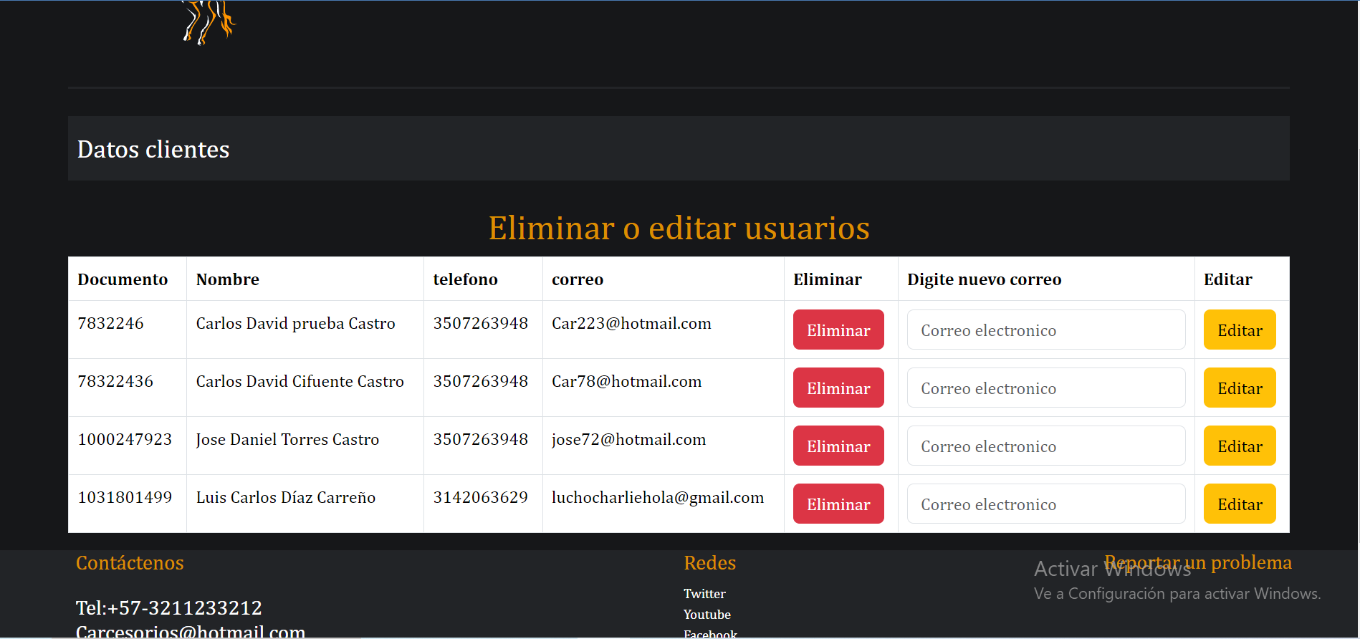 | OK
HU012 | eliminar un usuario del sistema. | ALTA | 1. Tener instalado un navegador. 2. Tener conexión a internet | Ninguno | 1. Ingresar a Carcesorios 2. Clic en el botón de iniciar sesión 3. Ingresar los datos de entrada de administrados 4. Clic en el botón de iniciar sesión 5. Clic en el nombre del administrador 6. Clic en lista de usuarios 7. Clic en el botón de eliminar usuario | El administrador puede desactivar un usuario del sistema | 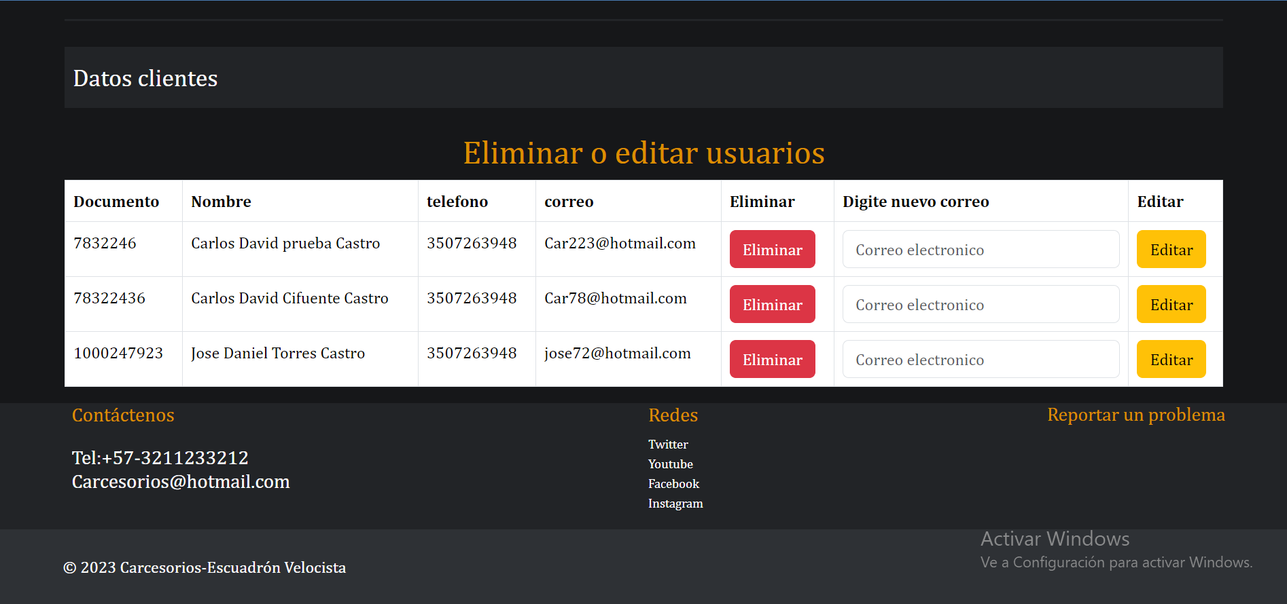 | OK
HU013 | visualizar las compras o facturas realizadas por un usuario | MEDIA | 1. Tener instalado un navegador. 2. Tener conexión a internet | Ninguna | 1. Ingresar a Carcesorios 2. Clic en el botón de iniciar sesión 3. Ingresar los datos de entrada de administrados 4. Clic en el botón de iniciar sesión 5. Clic en el nombre del administrador 6. Compras realizadas | El administrador ve todas las compras realizadas en el sistema | 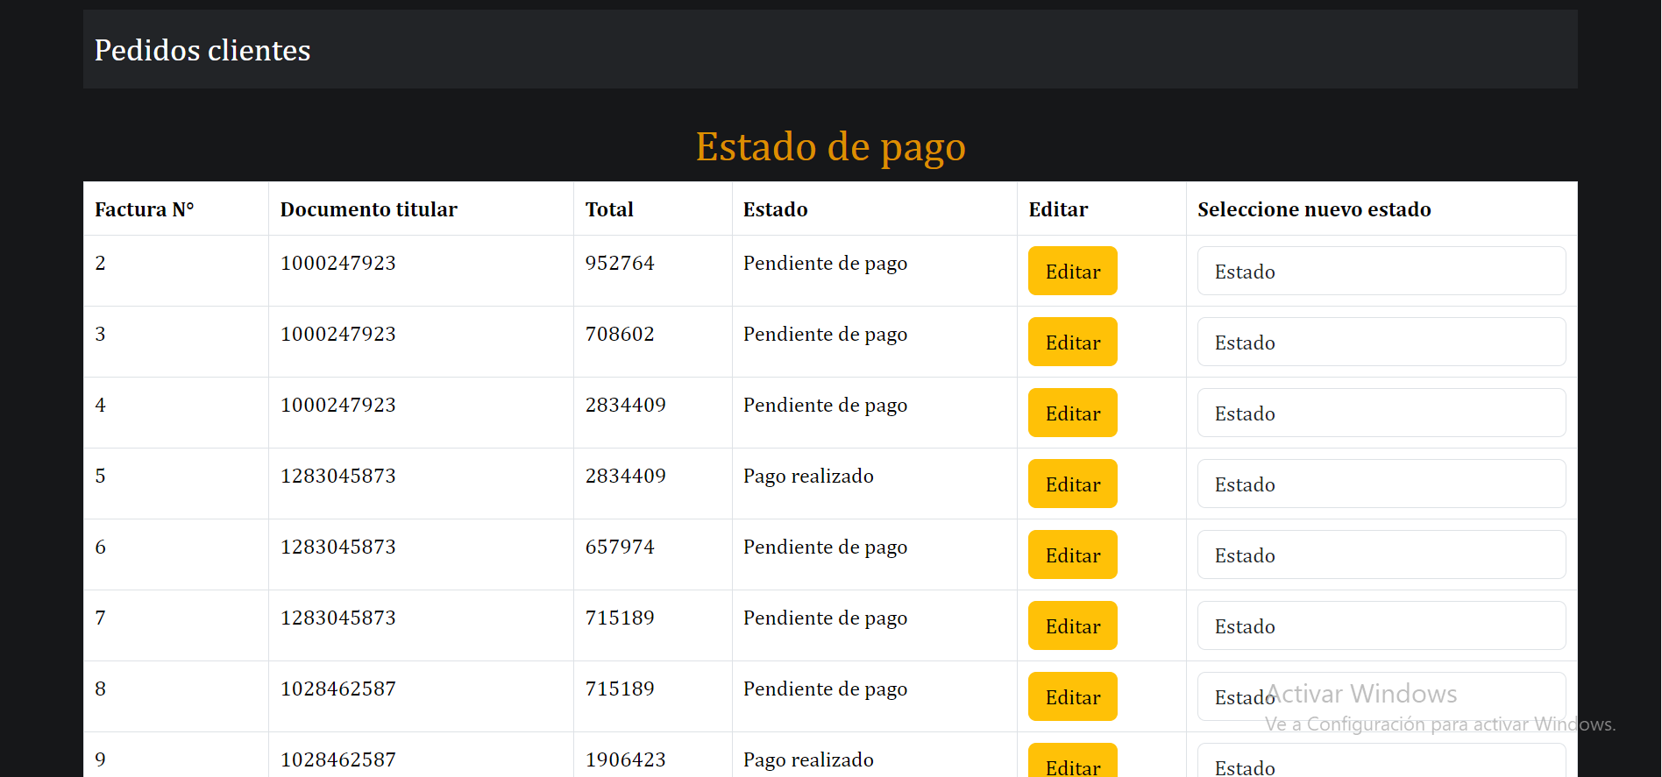 | OK
HU014 | Cambiar el estado de una compra | ALTA | 1. Tener instalado un navegador. 2. Tener conexión a internet | 1. Pago realizado o Pago pendiente | 1. Ingresar a Carcesorios 2. Clic en el botón de iniciar sesión 3. Ingresar los datos de entrada de administrados 4. Clic en el botón de iniciar sesión 5. Clic en el nombre del administrador 6. Compras realizadas 7. Seleccionar la compra y cambiar su estado a alguno de los datos de entrada | El administrador cambia el estado de una compra para ponerla como pago realizado o no realizado | 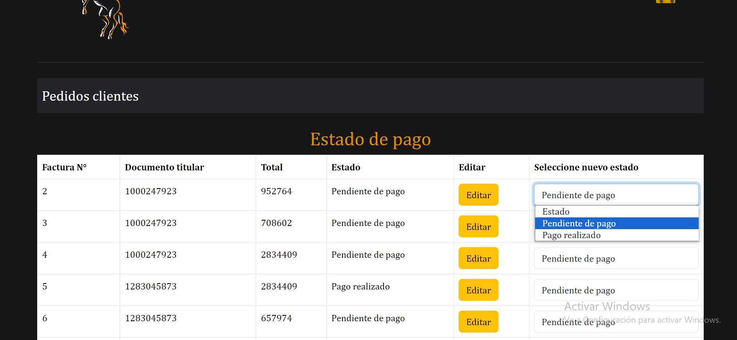 | OK

